Sheet1
类型 | 转换函数 | 判断方法 | 返回 | 表达方式
整数 | int( ) | type( )/isinstance( , ) | 类型 | 直接输入
浮点数 | float( ) |  | 前后一致为true 不一致为false
复数 | complex( )
字符串 | str( ) |  |  | '/""
列表 |  |  |  | [ ]
元组 |  |  |  | ( )
字典 |  |  |  | { }
函数 | def
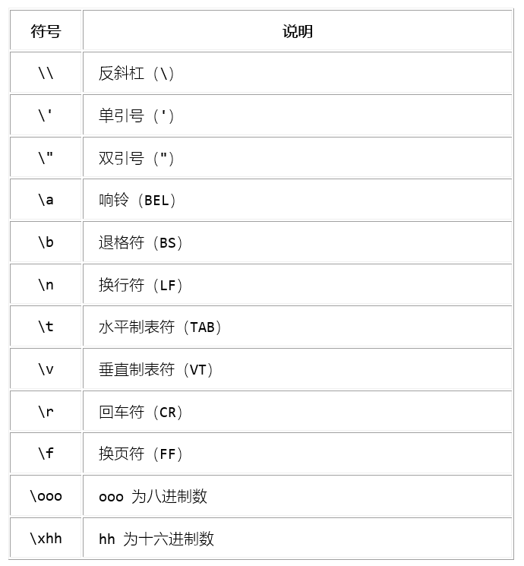
字符串
判断函数（s 为字符串） | 返回
s.isalnum() | 所有字符都是数字或者字母，为真返回 True，否则返回 False。
s.isalpha() | 所有字符都是字母，为真返回 True，否则返回 False。
s.isdigit() | 所有字符都是数字，为真返回 True，否则返回 False。
s.islower() | 所有字符都是小写，为真返回 True，否则返回 False。
s.isupper() | 所有字符都是大写，为真返回 True，否则返回 False。
s.istitle() | 所有单词都是首字母大写，为真返回 True，否则返回 False。
s.isspace() | 所有字符都是空白字符，为真返回 True，否则返回 False。
例如：
>>> s = 'I LOVE FISHC'
>>> s.isupper()
>>> True
其他字符串
长字符串 | '' '''/""" """
原始字符串 | 普通字符串前加"r"

运算符 |  | 数字运算
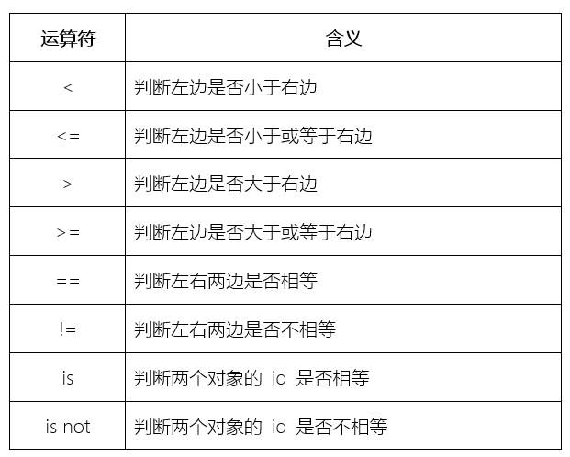
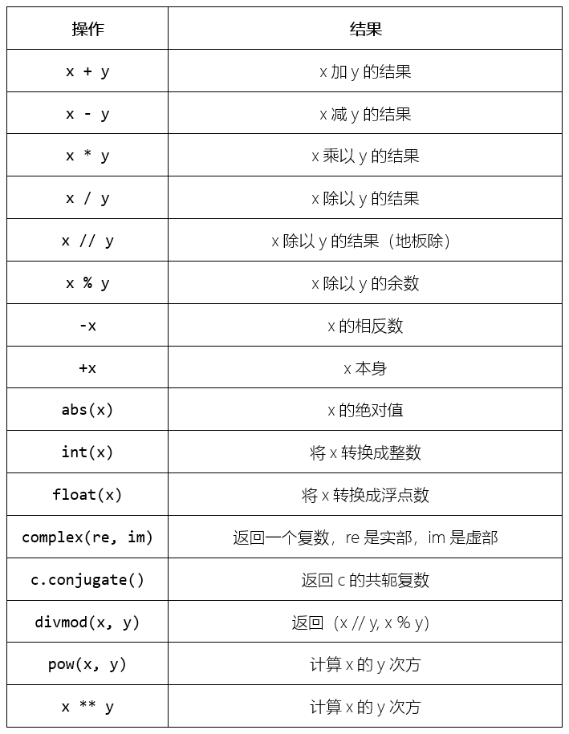

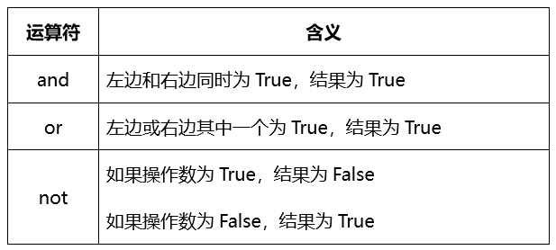
布尔类型 |  | 字典
 |  | s.keys() | 返回s字典里的所有键
 |  | s.values() | 返回s字典里的所有值
 |  | 函数
 |  | s(x,*y) | 可接受任意数量的实参
 |  | s.(x,**y) | 可接受任意数量的关键字实参（以表格形式呈现）

列表
方法 | 含义
s.append(x) | 将 x 元素添加到 s 列表的末尾，相当于 s[len(s):] = [x]
s.extend(iterable) | 将可迭代对象中的每个元素依次添加到 s 列表的末尾，相当于 s[len(s):] = iterable
s.insert(i, x) | 将 x 元素插入到 s 列表中的 i 位置（其它元素依次往后递推）。所以，s.insert(0, x) 是将 x 元素插入到 s 列表的开头；s.insert(len(s), x) 则是将 x 元素插入到 s 列表的末尾，等同于 s.append(x)
s.remove(x) | 删除 s 列表中第一个 x 元素；如果列表中不存在 x 元素，则抛出 ValueError 异常
s.pop(i) | 删除 s 列表中第 i 个元素，并将其返回；如果没有指定 i 参数，s.pop() 将删除最后一个元素并返回
s.clear() | 删除 s 列表中的所有元素，相当于 del a[:]
s.index(x[, start[, end]]) | 返回 x 元素位于 s 列表的索引值（start 和 end 可选，指定开始和结束位置，不过返回的索引值仍然是以序列开始位置计算的）；如果找不到，则返回 ValueError 异常
s.count(x) | 返回 x 元素在 s 列表中出现的次数
s.sort(key=None, reverse=False) | 对列表中的元素进行原地排序（key 参数用于指定一个用于比较的函数；reverse 参数用于指定排序结果是否反转）
s.reverse() | 原地反转列表中的元素（第一个与最后一个互换，第二个与倒数第二个互换，第三个与倒数第三个互换，...）
s.copy() | 返回 s 列表的一个浅拷贝，相当于 s[:]

